Forside
International LønStatistik 3. kvartal 2024
5. december 2024

HØJERE LØNUDVIKLING I UDLANDET END I DANMARK

Lønstigningstakten inden for fremstilling for udlandet var på 5,2 procent for 3. kvartal 2024. Den danske lønstigningstakt var på 4,8 procent og aftager med 1,8 procentpoint i forhold til kvartalet før. Den udenlandske lønstigningstakt aftager med 0,2 procentpoint.

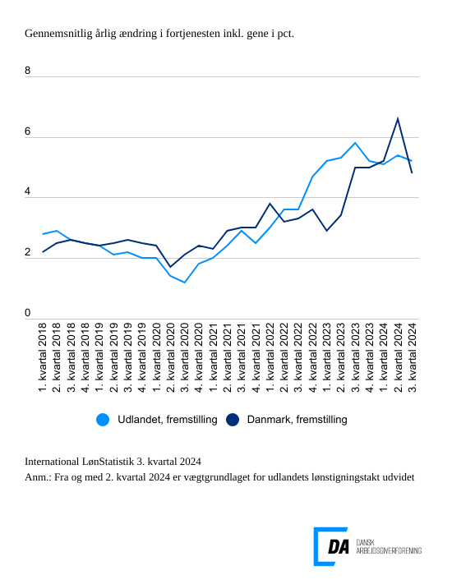

Tabel 1: Sammenvejet lønudviklng for brancher
Tabel 2: Samhandelsvægte
Metode
Kontakt

Den sammenvejede lønstigningstakt for fremstilling i udlandet lå på 5,2 procent fra 3. kvartal 2023 til 3. kvartal 2024. Stigningstakten for Danmark var på 4,8 procent, og den aftager i forhold til kvartalet før, hvor den lå på 6,6 procent, der både omfattede overenskomstmæssige forhøjelser af fritvalgsordninger og arbejdsgivers pensionsbidrag. Udlandet har siden 2. kvartal 2022 haft højere lønstigningstakt end Danmark, men fra 1. kvartal 2024 har Danmark haft en højere lønstigningstakt for fremstilling.

Tæt lønudvikling inden for bygge og anlæg i udlandet og i Danmark
I udlandet tiltager lønudviklingen inden for bygge og anlæg 5,2 procent fra 3. kvartal 2023 til 3. kvartal 2024. Kvartalet før var lønudviklingen 4,5 procent. I Danmark stiger lønstigningstakten til 5,1 procent i perioden 3. kvartal 2023 til 3. kvartal 2024 i forhold til en lønstigningstakt på 7,1 procent kvartalet før.

Højere lønstigningstakt inden for handel i udlandet end i Danmark
Inden for handel steg lønnen i udlandet 5,0 procent fra 3. kvartal 2023 til 3. kvartal 2024. I Danmark steg lønnen 4,5 procent fra 3. kvartal 2023 til 3. kvartal 2024. Lønudviklingen aftager i forhold til kvartalet før fra 6,0 procent.

Samme lønudvikling for transporten i udlandet og i Danmark
Den udenlandske lønstigningstakt inden for transport var på 5,0 procent fra 3. kvartal 2023 til 3. kvartal 2024. Den aftager i forhold til kvartalet med 0,3 procentpoint. Den danske lønstigningstakt var på 5,0 procent for 3. kvartal 2024 og den aftager fra 6,4 procent for 2. kvartal 2024.

